Explanation DE-EN
Achtung! Attention!
*Pflichtfelder müssen befüllt werden
*Mandatory fields must be completed

Wähle über das Dropdown-Menü den Grund aus.
Select the reason from the drop-down menu.
Bitte wählen - Please choose

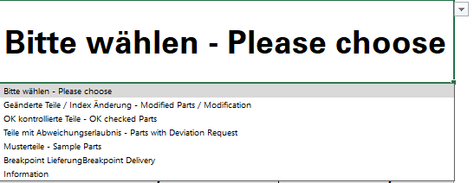

*Lieferant Supplier |  | *Materialbezeichnung Material name |  | *Materialnummer Material number

Elektra GmbH |  | PCBA |  | 123456-02

*Charge / Liefernummer Batch / Delivery number | *Menge Quantity |  | *Datum Date |  | Name / Unterschrift Name / Signature

10025487 | 500 |  | 2026-06-20 |  | Max Mustermann

*Bemerkung (Art der Änderung / Nacharbeit / Abweichung / Reklamationsnummer): Note (Typ of Modification / Rework / Deviation / Claim number):

Kontrolle aufgrund von fehlender Beschriftung Reklamation 100000874 Check due to missing markings Complaint 100000874

Explanation PL-EN
Uwaga! Attention!
*Pola obowiązkowe należy wypełnić
*Mandatory fields must be completed

Wybierz powód z menu rozwijanego.
Select the reason from the drop-down menu.
Proszę wybrać - Please choose

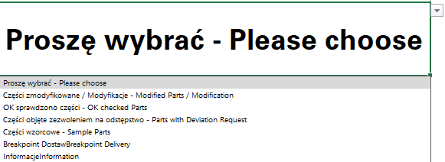

*Dostawca Supplier |  | *Nazwa materiału Material name |  | *Numer materiału Material number

Elektra GmbH |  | PCBA |  | 123456-02

Numer partii / numer dostawy Batch / Delivery number | *Ilość Quantity |  | *Data Date |  | Imię i nazwisko / Podpis Name / Signature

10025487 | 500 |  | 2026-06-20 |  | Jan Kowalski

*Uwaga (rodzaj zmiany / poprawka / odstępstwo / numer reklamacji): Note (Typ of Modification / Rework / Deviation / Claim number):

Kontrola z powodu braku oznaczenia Reklamacja nr 100000874 Check due to missing markings Complaint 100000874

